Vägledning
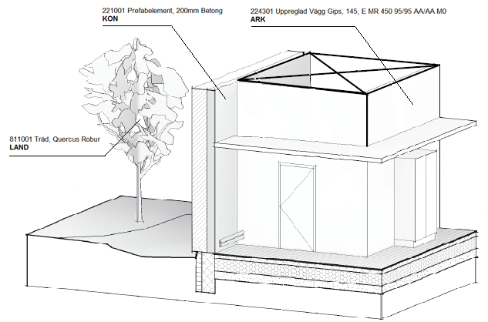
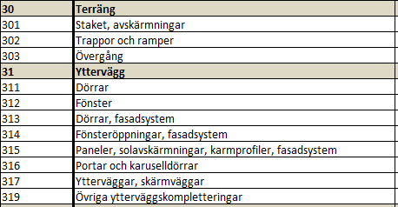
BIMTypeCode v.1.0
Generell kodning av byggnadsdelar
Kommunikation mellan aktörer i bygg- och förvaltningsprocesserna kräver att termer och begrepp är gemensamma. Typkodning av byggnadsdelar bidrar till en branschgemensam grund för kommunikation genom att utveckla ett enhetligt sätt att beskriva byggnadsverket och dess delar. Syftet med standardiseringen är att typifiera byggdelar- och installationsanknutna objekt så att de täcker 80-90% av det totala antalet objekt för hela byggnaden. Detta för att tillgodose behovet av begrepp och terminologi för byggnadsbeskrivningar, kostnadskalkylering och hantering av objektsformation.
Exempel på principer av byggdelskodning;
Den sammansatta byggdelskoden innehåller två delar, Typkod och Typnummer. Utöver det finns även Typbeskrivning.
Exempel på Typkod + Typnummer + Typbeskrivning
224301 Uppreglad Vägg Gips, 145, E MR 450 95/95 AA/AA M0
Typkod: 224
Den övergripande grupperingen av byggnadsdelarna
Typnummer: 301
Ett unikt löpnummer som kopplas direkt till Typkoden. Typnumret lämnas "öppet" för projektörernas egna projekt-/kontorsspecifika system. Man kan specificera 999 olika Typnummer under varje Typkod.
Typbeskrivning: Uppreglad Vägg Gips, 145, E MR 450 95/95 AA/AA M0
Typbeskrivningstexten beskriver den unika väggtypen för det gällande typnumret.
Omfattning av Typkodning;
BIMTypeCode innehåller Typkoder för Arkitekt, Konstruktör, VVS- och ventilationsanläggning, EL- och mekaniska anläggningar, Inredning- och teknisk utrustning och Växter- och markbeläggning.
Egenskaper
Nedanstående egenskapsexempel är inte utvecklat för fasrelaterade egenskaper.
I undantagsfall används fasindelade byggnadsdelar i den geometriska modellen. Generell projekteringspraxis är att det visas på ritning.
Den påförda egenskapsdatan är grunden för framtagande av byggnadsbeskrivningar, kostnadskalkyleringar och strukturering av objektsinformation.
Egenskaper som berör kvantitet, areor, längder mm. definieras av respektive mjukvarors funktionalitet.
Exempel:
224301 Uppreglad Vägg Gips, 145, E MR 450 95/95 AA/AA M0
Byggdelskoden är alltid kopplat till byggnadsdelen.
Om det här dokumentet:
På följande blad "BIMTypeCode" i det här dokumentet återfinns den totala listan över Typkoder och överskridande kategoriindelning, föreslagna Typnummer och tillhörande Typbeskrivningar.
Notera att för kategorierna VVS- och ventilationsanläggning, EL- och mekaniska anläggningar är det fyra nivåer som sorteras samt att typkoden
är de första tre tecken.
På blad "BIMTypeCode Mappning" finns BIMTypeCode mappad mot andra kodsystem.
Detta blad är fortfarande under bearbetning.

